Regiokaart
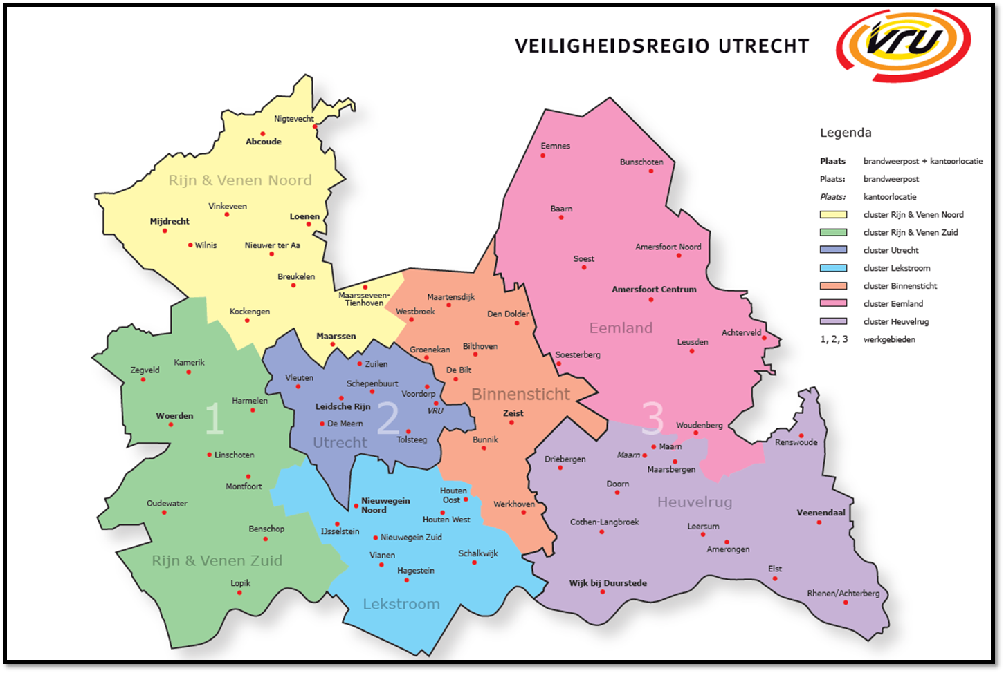

Nigtevecht [x]

Abcoude [x]
Eemnes [4]
Bunschoten [x]

Vinkeveen [x]
Loenen [x]
Baarn [x]
Mijdrecht [x]
Wilnis [x]
NNieuwer ter Aa [x]
Amersfoort Noord [2,3,4,5]
Soest [2]
Breukelen [x]
Soest nevenpost [x]
Maarsseveen-Tienhoven [x]
Maartensdijk [x]
Amersfoort Centrum [2,3,4,5]
Kockengen [x]
Westbroek [x]
Den Dolder [2,3,4]
Achterveld [x]
Maarssen [x]
Groenekan [x]
Bilthoven [x]
Leusden [x]
Kamerik [2,4,5]
Zuilen [2,4,5]
Soesterberg [2]
Zegveld [2,4,5]
Vleuten [2,4,5]
Schepenbuurt [2,4,5]
De Bilt [x]
Voordorp [2,4,5]
Woerden [2,4,5]
Harmelen [2,4,5]
Leidsche Rijn [2,4,5]
Zeist [2,3,4]
De Meern [2,4,5]
VRU
Woudenberg [x]
Tolsteeg [2,4,5]
Bunnik [x]
Renswoude [x]
Linschoten [x]
Driebergen [x]
Maarn - Maarsbergen [x]
Montfoort [x]
Houten Oost [x]
Doorn [x]
Oudewater [2,4,5]
Nieuwegein Noord [x]
Werkhoven [x]
Veenendaal [x]
Benschop [x]
Houten West [x]
Cothen-Langbroek [x]
Leersum [x]
IJsselstein [x]
Nieuwegein Zuid [x]
Vianen [x]
Schalkwijk [x]
Amerongen [x]
Hagestein [x]
Elst [x]
Lopik [x]
Wijk bij Duurstede [x]
Rhenen/Achterberg [x]

